Лист
 |  |  |  |  | Texnik topshiriqqa 1-ilova
Bankning Namangan viloyat Bosh boshqarmasi tasarrufidagi Chortoq BXM ma’muriy binosini mеbеllar bilan jihozlash bo`yicha ro‘yxat

№ п/п | Наименование | Технические характеристики | Изображение | Ед.изм. | Кол-во | Цена | Сумма
1 | Стол офисный (16100х950х1450мм) | Стол рабочий (10720х950х1450мм) для операторов на 8 человек. Стол изготовлен из высококачественного ЛМДФ. Толщина столешницы стола 32 мм цельная. Остальные части 32/16 мм. Все торцы стола обработаны 2х мм кромкой ПВХ. Цвет передней стороны стола должен быть дубовым (светло коричневым). (обратите внимание на рисунок). Каждая рабочая зона ограждена стеклянной перегородкой, толщина стекло 8 мм, стекло. Высота стекла должна быть 145 см, а ширина-80 см. Стекло должно выступать наружу на 30 см от передней части стола. Cтеклянные перегородки должны быть прозрачными оргинал пускострой. Передняя часть стекла с выступом должна выбита (пескострой) узором бренда банка. Края стеклянных перегородок должны быть гладкими и безопасными для использования. Угловые части стеклянных перегородок должны быть округлены (в форме полуовала). Часть стеклянных перегородок, выступающая с лицевой стороны стола, должна быть дополнительно закреплена во избежание повреждения при внезапном касании стеклянного барьера ногой. К каждому столу прилагается тумба универсальная (1100х400х650мм). Двери тумбы должны открываться в направлении, указанном заказчиком. Каждая дверца тумбы должна быть заперта на замок. Цвет стола: ЛМДФ белый, цвет передней части стола - светло коричневый (дубовый) с белой полоской. Ширина полоски должна быть 12 см. Передняя часть стола должна находиться на высоте 15 см от уровня пола. Особые условия: Стол должен выглядеть как на рисунке. | 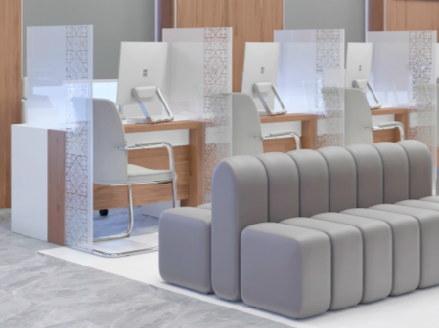 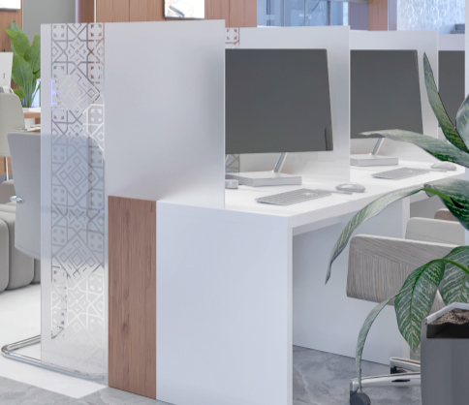 | шт | 1 | 34,560,000.00 | 34,560,000.00
2 | Стол офисный (18760х950х1450мм) | Стол рабочий (6700х950х1450мм) для операторов на 5 человек. Стол изготовлен из высококачественного ЛМДФ. Толщина столешницы стола 32 мм цельная. Остальные части 32/16 мм. Все торцы стола обработаны 2х мм кромкой ПВХ. Цвет передней стороны стола должен быть дубовым (светло коричневым). (обратите внимание на рисунок). Каждая рабочая зона ограждена стеклянной перегородкой, толщина стекло 8 мм, стекло. Высота стекла должна быть 145 см, а ширина-80 см. Стекло должно выступать наружу на 30 см от передней части стола. Cтеклянные перегородки должны быть обработаны пескоструями. Передняя часть стекла с выступом должна выбита (пескоструй) узором бренда банка. Края стеклянных перегородок должны быть гладкими и безопасными для использования. Угловые части стеклянных перегородок должны быть округлены (в форме полуовала). Часть стеклянных перегородок, выступающая с лицевой стороны стола, должна быть дополнительно закреплена во избежание повреждения при внезапном касании стеклянного барьера ногой. К каждому столу прилагается тумба универсальная (1100х400х650мм). Двери тумбы должны открываться в направлении, указанном заказчиком. Каждая дверца тумбы должна быть заперта на замок. Цвет стола: ЛМДФ белый, цвет передней части стола - светло коричневый (дубовый) с белой полоской. Ширина полоски должна быть 12 см. Передняя часть стола должна находиться на высоте 15 см от уровня пола. Особые условия: Стол должен выглядеть как на рисунке. |  | шт | 1 | 21,600,000.00 | 21,600,000.00
3 | Стойка ресепшн (2000х600х1200мм) | Стойка ресепшн (2000х600х1200мм): изготовлен из акрила и из ЛМДФ толщ. 32 мм собирается 45 градусом, все торцы обработаны 2х мм кромкой ПВХ. Передняя сторона стойка ресепшна должна быть комбинирована с материалом настенный профиль "AGT LB Matt Teak" ом (или аналог) (обратите внимание на рисунок). В передней части стойки ресепшна должна быть лента из белого глянцевого акрила высотой 30 см. Светодиодные ленты следуют устанавливать в нижней части ленты. Ресепшену прилагается цельный стол и с боковыми тумбами. Задняя часть стойки должна быть ограждена перегородкой с дверями (двери открываются внутр с фиксацией), с учетом место для кресла. Особые условия: Стойка ресепшн должен выглядеть как на рисунке. | 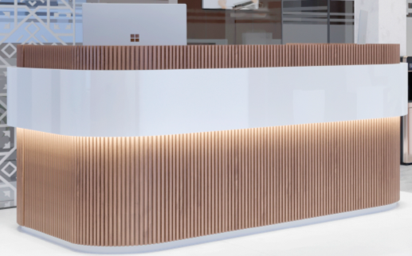 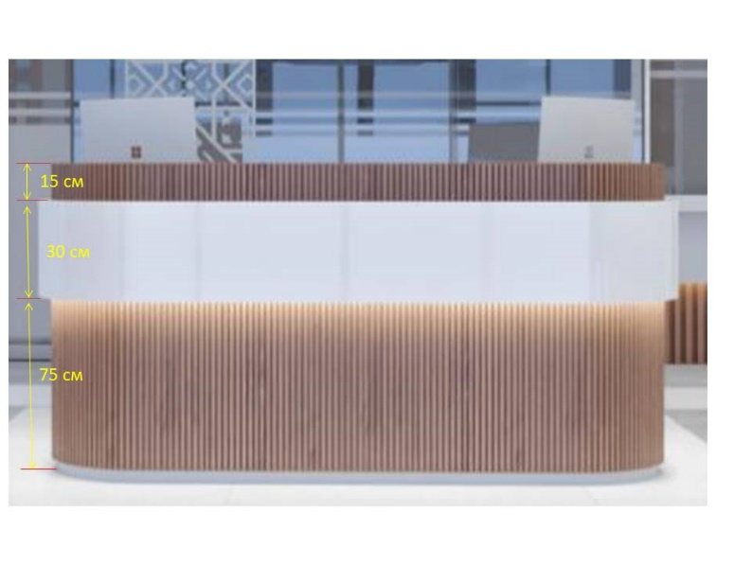 | шт | 1 | 7,460,000.00 | 7,460,000.00
4 | Стол офисный (1350х800х750 мм) | Рабочий стол (1350х800х750мм). Толщина столешница стола и боковые части цельные 32 мм. Стол изготовлен из высококачественного ЛМДФ и фурнитуры. Все торцы стола обработаны 2х мм кромкой ПВХ. К каждому столу прилагается тумба универсальная (600х470х500мм). Каждая дверца тумбы должна быть заперта на замок. Цвет: белый и светло коричневий. Особие условия: Стол рабочий должен выглядеть как на рисунке. | 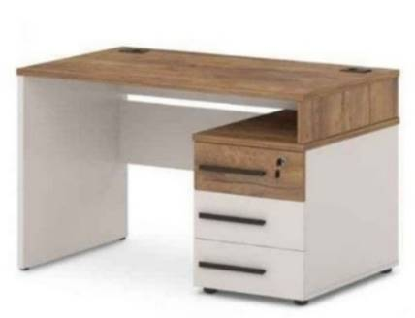 | шт | 12 | 1,920,000.00 | 23,040,000.00
5 | Набор офисной мебели для руководителя | Набор офисной мебели состоит из 6-х частей, В набор входит : -Стол офисный (2100х900х770мм)-1шт -Стол приставка (1200х700х730мм)-1шт -Шкаф одежный (1800х500х2100мм)-1шт -Шкаф книжный (1800х500х2100мм)-1шт -Тумба мобильная (2000х400х500мм) -1шт -Стол для заседания (1600х800х770мм) -1шт Набор изготовлен из высококачественного ЛМДФ 1 го сорта, толщена крышки и боковые части цельные 54/32мм . Стыки собирается Штифт для минификса двойной 68мм / М.fiх Double ended axle. Все торцы обработаны 2х мм ПВХ кромкой. А также использована AGT профил и 5мм стекло. В столах декоративная планки и ручки из алюмина. Особие условия: Набор офисной мебели для руководителя должен выглядеть как на рисунке. | 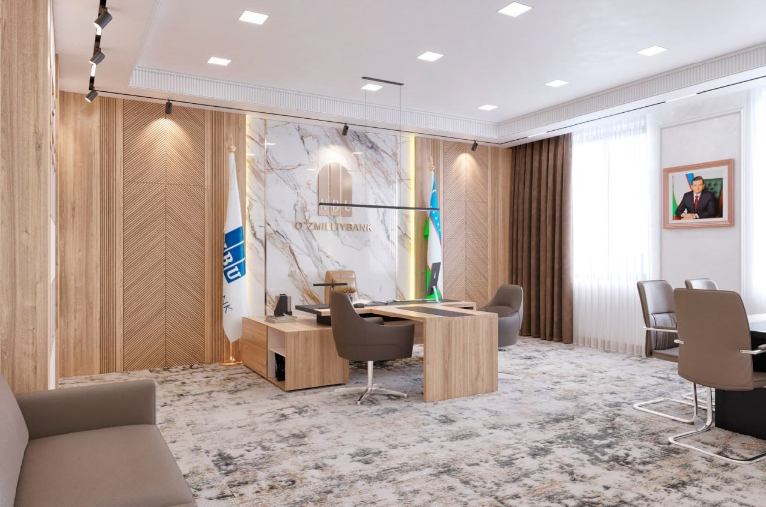 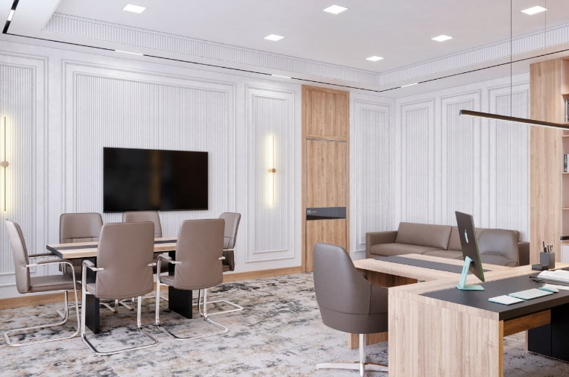 | кт | 1 | 19,720,000.00 | 19,720,000.00
6 | Офисное кресло | Офисное кресло: Тип : Кресло для руководителя. Максимальная нагрузка: 140 кг. Регулировки: Высота сиденья, Угол наклона спинки Основание: Металлическая хромированная крестовина с роликами Особенности: Подлокотники, Механизм качания, Механизм фиксации Цвет: по договор Корпус: Металлическая хромированная база. Обивка: Искусственная кожа (V) |  | шт | 1 | 2,285,000.00 | 2,285,000.00
7 | Кресло для посетителя | Кресло для посетителя: Тип : Кресло для посетителя. Максимальная нагрузка: 140 кг. Основание: Металлическая хромированная каркас Особенности: Подлокотники Цвет: По договор Корпус: Металлическая хромированная каркас (S). Обивка: Искусственная кожа (V) |  | шт | 8 | 995,000.00 | 7,960,000.00
8 | Набор офисной мебели для руководителя | Набор офисной мебели: В набор входит : -Стол для руководителя: L-210 cm W-1600 cm H-75cm - 1шт; -Стол-приставка для посетителей: L-120 cm W-70 cm, H-50/75cm - 1шт; -Шкаф комбинированный: L-240 cm W-57 cm H-206cm - 1шт; Набор офисной мебели для руководителя «Классик» предназначен для руководителей, ценящих классический стиль. Выглядит очень сдержанно и респектабельною При этом внешность удачно сочетается с высоким качеством материла и функциональностью, что обеспечит долгие годы безупречного служения вашему комфорту. Особие условия: Набор офисной мебели для руководителя должен выглядеть как на рисунке. |  | кт | 1 | 13,300,000.00 | 13,300,000.00
9 | Набор мягкой мебели | Набор мягкой мебели (2000х800х2250мм): изготовлен из МДФ и деревянных брусков, и использована поролон 25 плотности, кож. зам 580гр плотности. | 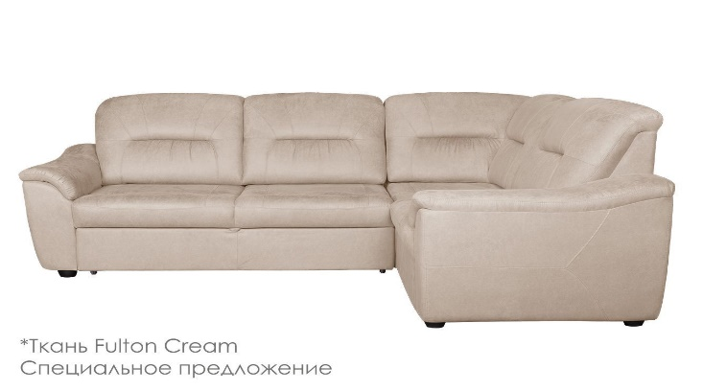 | шт | 1 | 8,321,000.00 | 8,321,000.00
10 | Офисное кресло | Офисное кресло: Тип : Кресло для руководителя. Максимальная нагрузка: 140 кг. Регулировки: Высота сиденья, Угол наклона спинки Основание: Металлическая хромированная крестовина с роликами Особенности: Подлокотники, Механизм качания, Механизм фиксации Цвет: по договор Корпус: Металлическая хромированная база. Обивка: Искусственная кожа (V) |  | шт | 2 | 2,069,000.00 | 4,138,000.00
11 | Стул посетительский | Стул посетительский: Тип : Кресло для посетителя. Максимальная нагрузка: 140 кг. Основание: Металлическая хромированная каркас Особенности: Подлокотники Цвет: По договор Корпус: Металлическая хромированная каркас (S). Обивка: Искусственная кожа (V) | 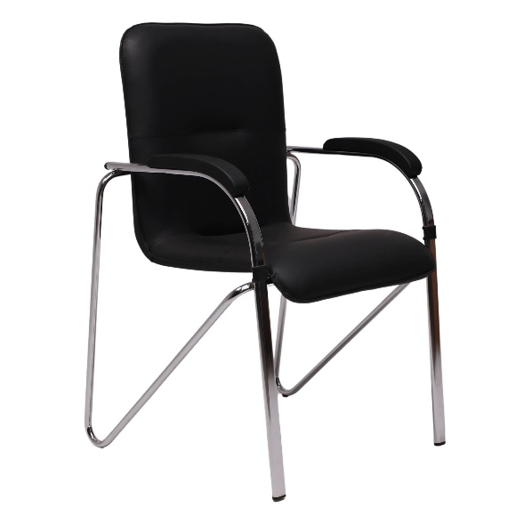 | шт | 4 | 770,000.00 | 3,080,000.00
12 | Набор офисной мебели для руководителя | В набор входит: - Стол рабочий (1800х800х800мм)-1 шт; - Стол приставка (1100х600х770мм)-1 шт; - Шкаф книжный (1800х450х1800мм)-1 шт; - Тумба выкатная -1 шт; - Тумба мобильная (900х500х770мм)-1 шт; Цвет стульев: светло серый (RGB: 192;192,192. Hex.:C0C0C0), осталных белый. Набор изготовлен из высококачественного ЛМДФ (шагрен), толщена крышки и боковые части цельные 48/31/16 мм. Стыки собирается Штифт для минификса двойной 68мм / М.fiх Double ended axle. Все торцы обработаны 2мм ПВХ кромкой. Особые условия: Набор офисной мебели для руководителя должен выглядеть как на рисунке. |  | кт | 1 | 7,960,000.00 | 7,960,000.00
13 | Офисное кресло | Офисное кресло Тип: Кресло для персонала. Максимальная нагрузка: 140 кг Весь кресла: 15 кг. Регулировки: Высота сиденья, Угол наклона спинки, Газлифт. Основание: Металлическая хромированная крестовина с роликами. Особенности: Подлокотники, механизм качания, механизм фиксации в любом положении. Цвет: светло серый. (RGB: 192;192,192. Hex.:C0C0C0) Корпус: Металлическая хромированная база. Обивка: Искусственная кожа, кож.зам 580гр плотности. Особые условия: Кресло для клиентов должны выглядеть как на рисунке. Кресло должно иметь несколько регулировок, возможность качания в небольшом диапазоне ( до 40 градусов) и фиксатор угла наклона кресла в любом положении. С правой стороны сидящего, располагается рычаг для регулировки высоты положения сидения относительно уровня пола (управление газпатроном или газлифтом) а с левой стороны рычаг фиксации угла кресла в удобном для сидячего положении. В передней части, механизм снабжён винтом регулировки усилия отклонения сидения и спинки. При вращении винта по часовой стрелке затягивается скрытая под ним пружина, увеличивая её жесткость, и, как следствие, усилие, которое надо приложить для качания. Это сделано для того, чтобы подстроиться под вес сидящего. | 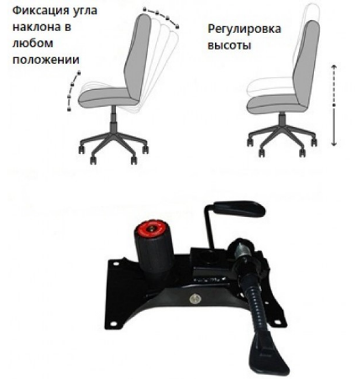 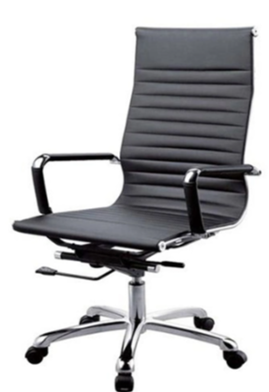 | шт | 50 | 1,690,000.00 | 84,500,000.00
14 | Кресло для посетителя | Кресло для посетителя Тип:Кресло для клиентов. Максимальная нагрузка: 140 кг Цвет: светло серый (RGB: 192;192,192. Hex.:C0C0C0) Особенности: подлокотники, качания. Корпус: Металлическая хромированная база. Обивка: Искусственная кожа, кож.зам 580гр плотности. Особые условия: Кресло для клиентов должны выглядеть как на рисунке. | 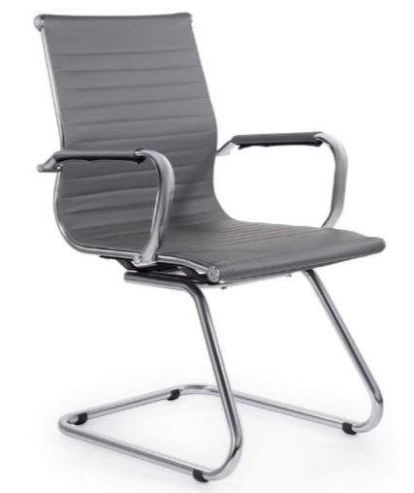 | шт | 30 | 1,490,000.00 | 44,700,000.00
15 | Шкаф книжный (800х400х2080мм) | Шкаф книжный (800х500х2080мм) : изготовлен из высококачественного ЛМДФ шагрен. Шкаф предназначен для документов. Крышка шкафа толщ. 36 мм, остальные части 18 мм, торцы обработаны 2мм ПВХ, . Шкаф имеет 5 полки. Цвет белый Размер:800х500х2080мм. | 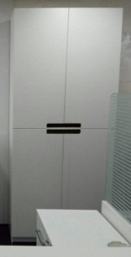 | шт | 12 | 2,130,000.00 | 25,560,000.00
16 | Шкаф комбинированный (900х500х2080мм) | Шкаф комбинированный изготовлен из высококачественного ЛМДФ шагрен. Шкаф предназначен для одежды. Крышка шкафа толщ. 36 мм, остальные части 16 мм, торцы обработаны 2мм ПВХ. Шкаф имеет 2 полки, высотой 30 см (с сверху 30см и снизу 30 см шкафа) и оснащен штангой, предназначенной для вешалок. Цвет белый Размер:900х500х2080мм. |  | шт | 8 | 2,190,000.00 | 17,520,000.00
17 | Тумба мобильная (800х400х870мм) | Тумба мобильная (800х400х870мм): изготовлен из высококачественного ЛМДФ шагрен. Крышка тумбы толщ. 36мм, остальные части 18 мм, торцы обработаны 2мм ПВХ. Шкаф имеет 1 полкa. Цвет белый. | 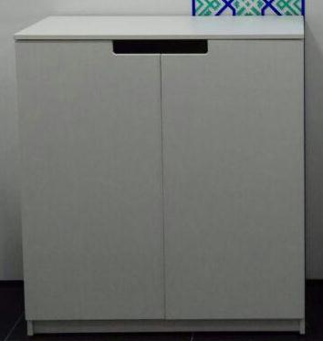 | шт | 12 | 960,000.00 | 11,520,000.00
18 | Стол журнальный | Стол журнальный (1200х550х520мм) изготовлен из каркаса 40х20. Крышка изготовлен из стекло 8мм торцы обработан кромкой. | 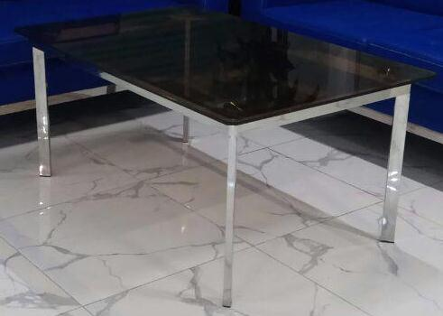 | шт. | 6 | 1,310,000.00 | 7,860,000.00
19 | Шкаф металлический | Шкаф металлический (800х450х1900мм): изготовлен из трубы ст.25*25*1,0*6000 мм цельносварным каркасом. Задний экран, дно и крышка шкафа обшита из холоднокатаного металлического листа, толщиной 1,5 мм. Шкаф имеет пять отдельных равных отсеков. В дверцы металлического шкафа установлены дополнительные шпингалеты, металлические ушки для наружного навесного замка, а так же установлены ушки для пломбировки. Все сварные работы ведутся омедненной сварочной проволокой d=1,0 мм в углекислой среде. Шкаф металлический покрывается полимерно-порошковой краской. Нижней части, в ножке шкафа устанавливается полиэтиленовые заглушки (подпятники). Цвет белый |  | шт. | 12 | 3,420,000.00 | 41,040,000.00
20 | Диван 3х местный | Диван 3х местный (2150х700х850мм) изготовлен из МДФ и деревянных брусков, и использована поролон 25 плотности, кож.зам 580гр плотности. Каркас дивана изготовлен хромированного каркаса 40х20мм. Цвет: светло серий (RGB: 192;192,192. Hex.:C0C0C0) Особые условия: Диван 3х местный должен выглядеть как на рисунке. | 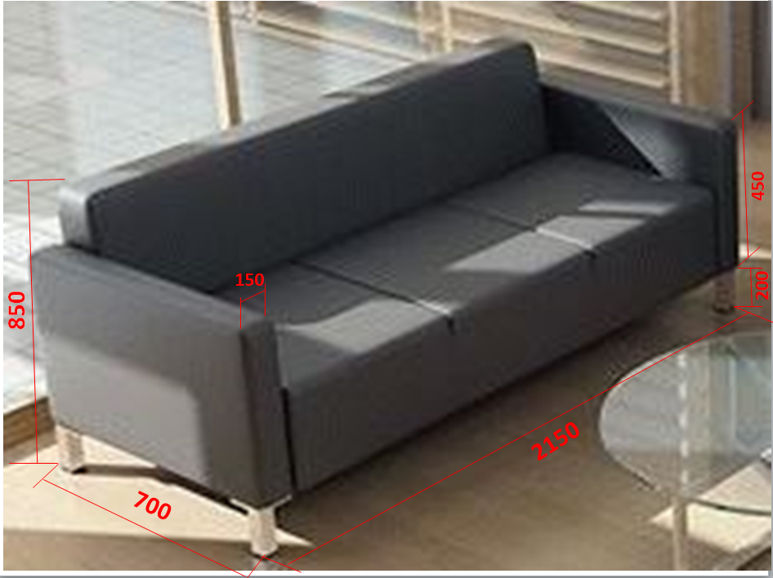 | шт | 2 | 5,120,000.00 | 10,240,000.00
21 | Пуфик | Пуфик (1400х500х460мм): Пуфик изготовлен из МДФ и деревянных брусков, и использована поролон 25 плотности, кож. зам 580гр плотности . Цвет: светло серый (RGB: 192;192,192. Hex.:C0C0C0) Пуфик должен выглядеть как на рисунке. Особые условия: Пуфик должен выглядеть как на рисунке. | 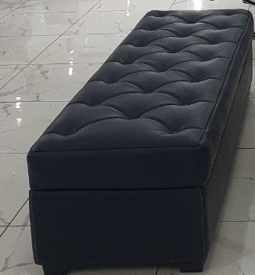 | шт | 16 | 1,600,000.00 | 25,600,000.00
22 | Шкаф металлический | Шкаф металлический — хранение ценностей: документов и ценных бумаг, денег, драгоценностей, носителей с секретной информацией и прочих вещей. Сейф должен гарантировать надежную защиту, впервую очередь, от взломов и пожаров. Сейф для офиса из металла тольщиной 3.0 мм. 2-этажная. 1250*400*500(ММ) . Сейф должен выглядеть как на рисунке. | 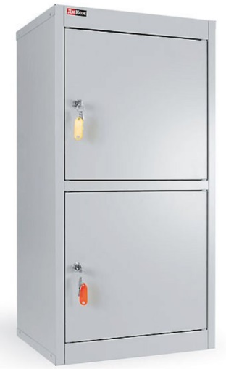 | шт | 10 | 3,700,000.00 | 37,000,000.00
23 | Стол на металлической основе (1500х750х1160мм) | Стол на металлической основе (1500х750х1160мм) Кассовый рабочий стол 4 шт Размеры стола: 1500х750х1060мм. Состав: - металлокаркас из трубы 25х25мм.; - стеклянное ограждение из обыкновенного или оргстекла, высотой 400мм. в алюминиевых стойках; - выдвижной лоток для бандеролей типа "лента" или "кольцо"; - удлинитель длиной 5м. на 3 розетки с выключателем; | 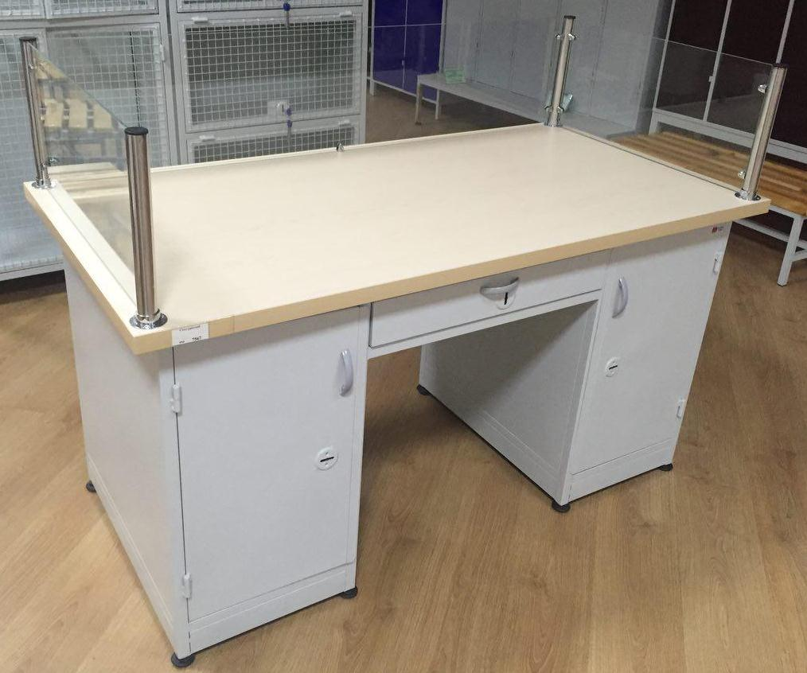 | шт | 8 | 5,280,000.00 | 42,240,000.00
24 | Кухонный набор | Кухонный гарнитур состоит из вверхних подвесных шкафов с распашными дверями, столешницы (рабочая поверхность) и нижние шкафы с распашными дверями. Комплект верхних шкафов (6 шт) с распашными дверями и посередине шкафа полка (ширина 58см, глубина 30 см, высота 60 см, 1 полка) Размер столешницы: (длина 348см, глубина 70 см, см; высота, 5 см) 1 шт: Выдвижные ящики 6 шт, расположенные под столешницой (ширина 58см; глубина 70 см; высота 15 см) Комплект нижних шкафов 6 шт (ширина 58см; глубина 70 см; высота 60 см; 1 полка) Высота ножек под нижнеми шкафами 10 см. Высота нижнего шкафа с ящиком, с учетом ножек и столешницы составляет 90см. Материал: высококачественный ЛМДФ. Все торцы обработаны 2х мм кромкой ПВХ. Цвет столешницы серый и осталные бежевые: белый. По всем дверцам шкафов и выдвижными ящиками должны быть установлены ручки. По всем дверцам шкафов и выдвижными ящиками должны быть оснащено ручками Столовые столы 7 шт, размером 1,0м х 1,6м - ножки металлические, поверхность из ЛМДФ, цвет белый. Стулья 28 шт, корпус и спинки металлические, сиденья из мягкого материала темно-синего цвета (кожазаменитель и поролон) . | 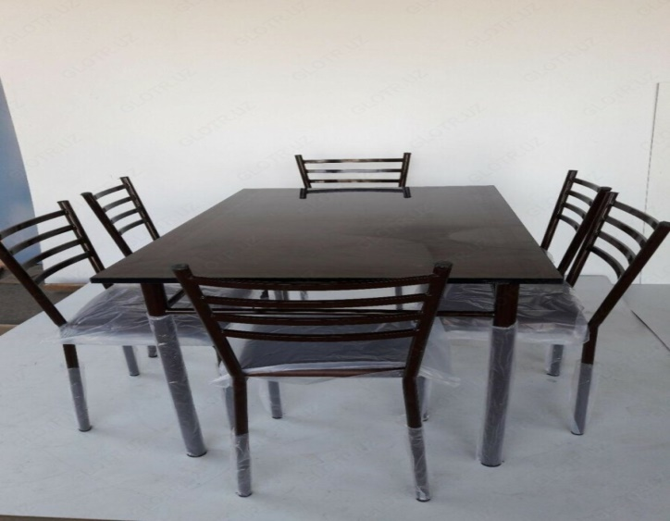 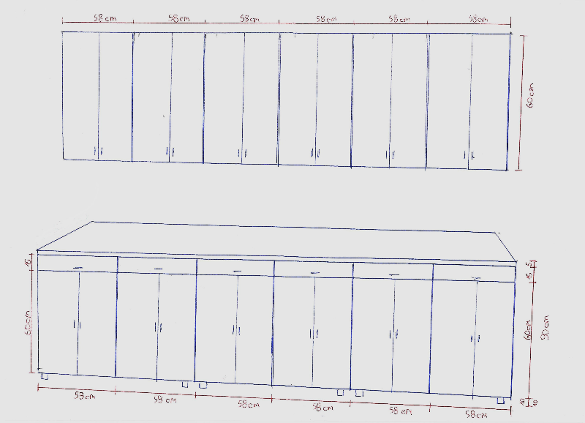 | шт | 1 | 26,696,000.00 | 26,696,000.00
 |  | ВСЕГО СТОИМОСТЬ: |  |  |  |  | 527,900,000.00

